PRESUPUESTO
 |  |  |  |  | Sistema de Gestión de Seguridad y Salud en el Trabajo |  |  |  |  |  | Código: ACT-FO-043

 |  |  |  |  | Presupuesto SG-SST |  |  |  |  |  | Rev. 02 julio 20 de 2024

Fecha de actualizacion: 10 de enero de 2025

N | DESCRIPCION | DETALLE | ASIGNACION PRESUPUESTO ANUAL | EJECUTADO ACUMULADO | % EJE. | EJECUCION PRESUPUESTAL
 |  |  |  |  |  | ENERO | FEBRERO | MARZO | ABRIL | MAYO | JUNIO | JULIO | AGOSTO | SEPTIEMBRE | OCTUBRE | NOVIEMBRE | DICIEMBRE
1 | ASESORIAS SST | Honorarios por los servicios del Profesional de Seguridad y Saldu en el Trabajo | $ 9,427,464 | $ 9,427,464 | 100% | $ 785,622 | $ 785,622 | $ 785,622 | $ 785,622 | $ 785,622 | $ 785,622 | $ 785,622 | $ 785,622 | $ 785,622 | $ 785,622 | $ 785,622 | $ 785,622
2 | SISTEMA INTEGRAL DE GESTION DE SEGURIDAD INDUSTRIAL E HIGIENE INDUSTRIAL | Compra de Elementos de protección personal | $ 100,000 | $ 100,000 | 100% | $ - | $ - | $ - | $ - | $ - | $ 100,000 | $ - | $ - | $ - | $ - | $ - | $ -
 |  | Realización de Capacitaciones | $ 240,000 | $ 240,000 | 100% | $ 20,000 | $ 20,000 | $ 20,000 | $ 20,000 | $ 20,000 | $ 20,000 | $ 20,000 | $ 20,000 | $ 20,000 | $ 20,000 | $ 20,000 | $ 20,000
 |  | Auditorias internas y externas | $ 2,500,000 | $ 2,500,000 | 100% | $ - | $ - | $ - | $ - | $ - | $ - | $ - | $ - | $ - | $ - | $ 2,500,000 | $ -
 |  | Realización de Diagnostico de Riesgo Psicosocial | $ - | $ - | 0% | $ - | $ - | $ - | $ - | $ - | $ - | $ - | $ - | $ - | $ - | $ - | $ -
 |  | Plan de Acciones Diagnostico de Riesgo Psicosocial | $ 600,000 | $ 600,000 | 100% | $ - | $ - | $ - | $ 300,000 | $ - | $ - | $ - | $ - | $ - | $ 300,000 | $ - | $ -
 |  | Dezplasamientos Inspecciones de Seguridad no Planeadas | $ 240,000 | $ 240,000 | 100% | $ 20,000 | $ 20,000 | $ 20,000 | $ 20,000 | $ 20,000 | $ 20,000 | $ 20,000 | $ 20,000 | $ 20,000 | $ 20,000 | $ 20,000 | $ 20,000
 |  | Mentenimiento de Equipos, herramientas e infraestructura. | $ - | $ - | 0% | $ - | $ - | $ - | $ - | $ - | $ - | $ - | $ - | $ - | $ - | $ - | $ -
 |  | Plan de Acciones Mediciones Higienicas. | $ 200,000 | $ 200,000 | 100% |  | $ - | $ - | $ - | $ - | $ 100,000 | $ - | $ - | $ - | $ - | $ 100,000 | $ -
 |  | Respuesta a Emergencias | $ 100,000 | $ 100,000 | 100% | $ - | $ - | $ - | $ - | $ - | $ - | $ 100,000 | $ - | $ - | $ - | $ - | $ -
 |  | Realización de Examenes Medicos de Ingreso, Periodicos, de Retiro, Post Incapacidad y de Alturas. | $ - | $ - | 0% | $ - | $ - | $ - | $ - | $ - | $ - | $ - | $ - | $ - | $ - | $ - | $ -
 |  | Diagnostico de condiciones de salud del personal | $ - | $ - | 0% | $ - | $ - | $ - | $ - | $ - | $ - | $ - | $ - | $ - | $ - | $ - | $ -
 |  | Plan de accion Resultante Condiciones de Salud del Personal | $ - | $ - | 0% | $ - | $ - | $ - | $ - | $ - | $ - | $ - | $ - |  | $ - | $ - | $ -
3 | PAPELERIA SG-SST | Insumos | $ - | $ - | 0% | $ - | $ - | $ - | $ - | $ - | $ - | $ - | $ - | $ - | $ - | $ - | $ -
TOTAL AÑO |  |  | $ 13,407,464 | $ 13,407,464 | 100% | $ 825,622 | $ 825,622 | $ 825,622 | $ 1,125,622 | $ 825,622 | $ 1,025,622 | $ 925,622 | $ 825,622 | $ 825,622 | $ 1,125,622 | $ 3,425,622 | $ 825,622
 | IPC | 5.2% | $ 14,104,652 |  |  | $ 868,554 | $ 868,554 | $ 868,554 | $ 1,184,154 | $ 868,554 | $ 1,078,954 | $ 973,754 | $ 868,554 | $ 868,554 | $ 1,184,154 | $ 3,603,754 | $ 868,554
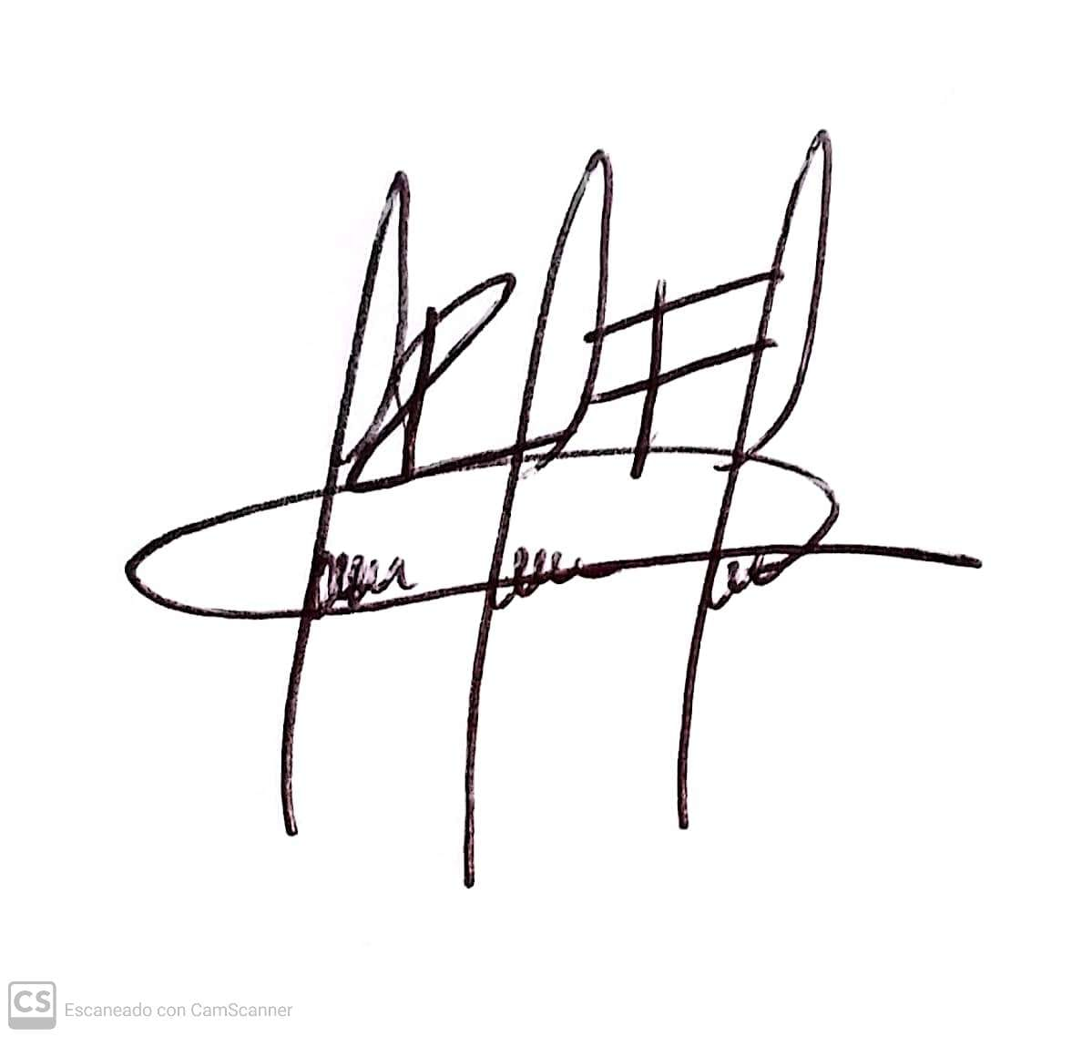

 | Representante Legal |  |  | Asesor SST

Hoja1
 |  |  |  |  | PROCESO DE GESTION INTEGRAL |  |  |  |  |  | CODIGO: GI-FO-043

 |  |  |  |  | PRESUPUESTO SISTEMA DE GESTION INTEGRAL |  |  |  |  |  | REV. 01 DICIEMBRE 20 DE 2016

Fecha de actualizacion: 05 de Febrero de 2021

N | DESCRIPCION |  | ASIGNACION PRESUPUESTO ANUAL | EJECUTADO ACUMULADO | % EJE. | EJECUCION PRESUPUESTAL
 |  |  |  |  |  | ENERO | FEBRERO | MARZO | ABRIL | MAYO | JUNIO | JULIO | AGOSTO | SEPTIEMBRE | OCTUBRE | NOVIEMBRE | DICIEMBRE
1 | ASESORIAS SST | Honorarios por los servicios del Profesional de Seguridad y Saldu en el Trabajo | $ 6,784,608 | $ - | 0% | $ 565,384.00 | $ 565,384.00 | $ 565,384.00 | $ 565,384.00 | $ 565,384.00 | $ 565,384.00 | $ 565,384.00 | $ 565,384.00 | $ 565,384.00 | $ 565,384.00 | $ 565,384.00 | $ 565,384.00
2 | SISTEMA INTEGRAL DE GESTION DE SEGURIDAD INDUSTRIAL E HIGIENE INDUSTRIAL | Compra de Elementos de protección personal | $ 100,000 | $ - | 0% | $ - | $ - | $ - | $ - | $ - | $ - | $ - | $ - | $ - | $ - | $ - | $ -
 |  | Realización de Capacitaciones | $ 500,000 | $ - | 0% | $ - | $ - | $ - | $ - | $ - | $ - | $ - | $ - | $ - | $ - | $ - | $ -
 |  | Auditorias internas y externas | $ 2,100,000 | $ - | 0% | $ - | $ - | $ - | $ - | $ - | $ - | $ - | $ - | $ - | $ - | $ - | $ -
 |  | Realización de Diagnostico de Riesgo Psicosocial | $ 4,072,000 | $ - | 0% | $ - | $ - | $ - | $ - | $ - | $ - | $ - | $ - | $ - | $ - | $ - | $ -
 |  | Plan de Acciones Diagnostico de Riesgo Psicosocial | $ 700,000 | $ - | 0% | $ - | $ - | $ - | $ - | $ - | $ - | $ - | $ - | $ - | $ - | $ - | $ -
 |  | Dezplasamientos Inspecciones de Seguridad no Planeadas | $ 100,000 | $ - | 0% | $ - | $ - | $ - | $ - | $ - | $ - | $ - | $ - | $ - | $ - | $ - | $ -
 |  | Mentenimiento de Equipos, herramientas e infraestructura. | $ 450,000 | $ - | 0% | $ - | $ - | $ - | $ - | $ - | $ - | $ - | $ - | $ - | $ - | $ - | $ -
 |  | Plan de Acciones Mediciones Higienicas. | $ 150,000 | $ - | 0% | $ - | $ - | $ - | $ - | $ - | $ - | $ - | $ - | $ - | $ - | $ - | $ -
 |  | Respuesta a Emergencias | $ 400,000 | $ - | 0% | $ - | $ - | $ - | $ - | $ - | $ - | $ - | $ - | $ - | $ - | $ - | $ -
 |  | Seguridad Vial | $ 4,800,000 | $ - | 0% | $ - | $ - | $ - | $ - | $ - | $ - | $ - | $ - | $ - | $ - | $ - | $ -
3 | SISTEMA INTEGRAL DE GESTION DE MEDICINA PREVENTIVA Y DEL TRABAJO | Examenes Psicosensometricos (Seguridad Vial) | $ 460,000 | $ - | 0% | $ - | $ - | $ - | $ - | $ - | $ - | $ - | $ - | $ - | $ - | $ - | $ -
 |  | Realización de Examenes Medicos de Ingreso, Periodicos, de Retiro, Post Incapacidad y de Alturas. | $ 7,000,000 | $ - | 0% | $ - | $ - | $ - | $ - | $ - | $ - | $ - | $ - | $ - | $ - | $ - | $ -
 |  | Diagnostico de condiciones de salud del personal | $ 850,000 | $ - | 0% | $ - | $ - | $ - | $ - | $ - | $ - | $ - | $ - | $ - | $ - | $ - | $ -
 |  | Plan de accion Resultante Condiciones de Salud del Personal | $ 800,000 | $ - | 0% | $ - | $ - | $ - | $ - | $ - | $ - | $ - | $ - |  | $ - | $ - | $ -
4 | PAPELERIA SG-SST | Insumos | $ 150,000 | $ - | 0% | $ - | $ - | $ - | $ - | $ - | $ - | $ - | $ - | $ - | $ - | $ - | $ -
TOTAL AÑO |  |  | $ 29,416,608 | $ - | 0% | $ 565,384 | $ 565,384 | $ 565,384 | $ 565,384 | $ 565,384 | $ 565,384 | $ 565,384 | $ 565,384 | $ 565,384 | $ 565,384 | $ 565,384 | $ 565,384
 | IPC | 1.6% | $ 29,887,274 |  |  | $ 574,430 | $ 574,430 | $ 574,430 | $ 574,430 | $ 574,430 | $ 574,430 | $ 574,430 | $ 574,430 | $ 574,430 | $ 574,430 | $ 574,430 | $ 574,430

ANALISIS PRESUPUESTAL

 |  |  |  |  |  |  |  |  |  |  | ANALISIS
PRESUPUESTO 2021
 | PROGRAMADO | EJECUTADO
EJECUCION PRESUPUESTAL | $ 13,407,464 | $ 13,407,464
PRESUPUESTO 2021
 | PROGRAMADO | EJECUTADO
EJECUCION PRESUPUESTAL | $ 13,407,464 | $ 13,407,464
EJECUCION MENSUAL DEL PRESUPUESTO
ENERO | $ 825,622
FEBRERO | $ 825,622
MARZO | $ 825,622
ABRIL | $ 1,125,622
MAYO | $ 825,622
JUNIO | $ 1,025,622
JULIO | $ 925,622
AGOSTO | $ 825,622
SEPTIEMBRE | $ 825,622
OCTUBRE | $ 1,125,622
NOVIEMBRE | $ 3,425,622
DICIEMBRE | $ 825,622
EJECUCION MENSUAL DEL PRESUPUESTO
ENERO | $ 825,622
FEBRERO | $ 825,622
MARZO | $ 825,622
ABRIL | $ 1,125,622
MAYO | $ 825,622
JUNIO | $ 1,025,622
JULIO | $ 925,622
AGOSTO | $ 825,622
SEPTIEMBRE | $ 825,622
OCTUBRE | $ 1,125,622
NOVIEMBRE | $ 3,425,622
DICIEMBRE | $ 825,622

 | Representante Legal |  |  | Asesor SST

